Foglio1
ITALIANO |  |  |  | INGLESE

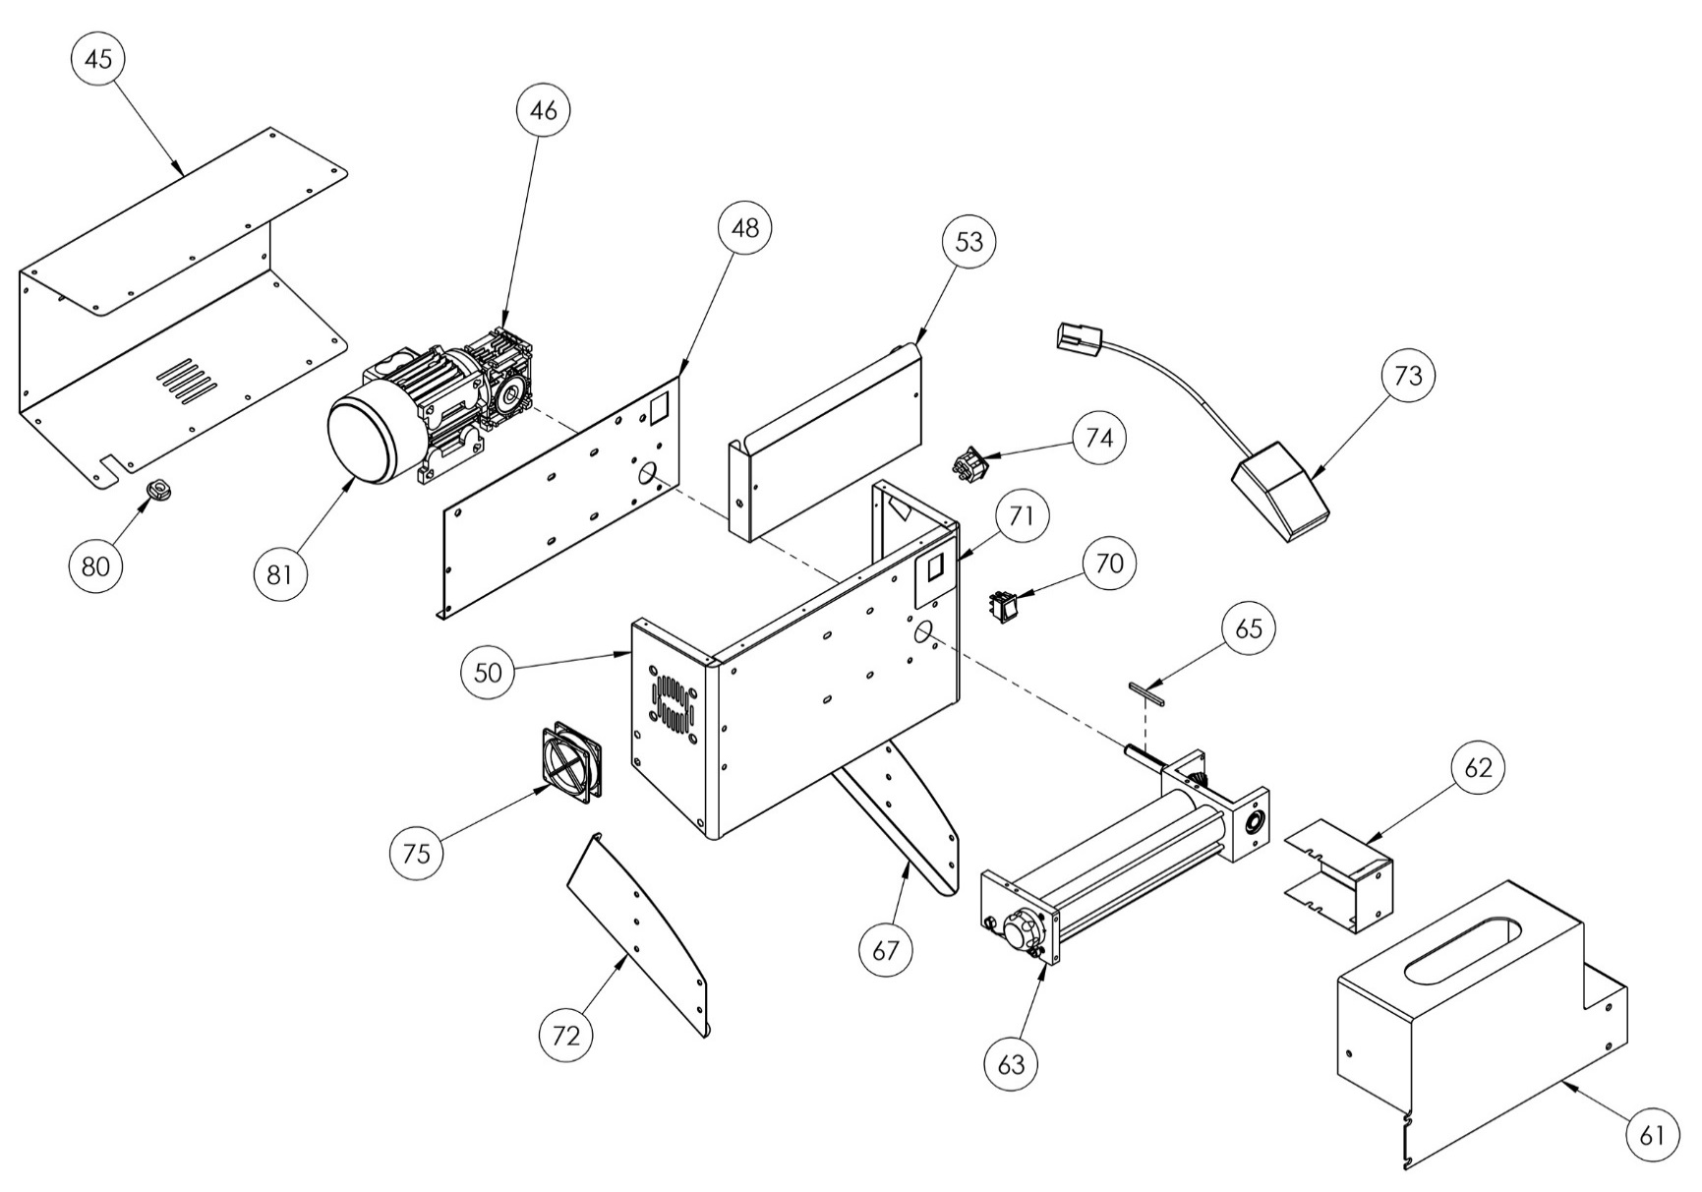
DILAMINATRICE DMA 310/1 |  |  |  | DMA 310/1 ROLLING MACHINE
POS. | ART. | DESCRIZIONE | NET PRICE | POS. | ART. | DESCRIPTION
1 | 5T100001 | TAPPO COPRIFORO | € 1.00 | 1 | 5T100001 | PLUG STRAP
2 | 5S500001 | SEEGER ESTERNO Ø10 UNI 7435 | € 0.50 | 2 | 5S500001 | SEEGER Ø10 UNI 7435
3 | 3P020001 | POMELLO REGOLAZIONE | € 1.50 | 3 | 3P020001 | KNOB CONTROL
5 | 5S510005 | SPINA CILINDRICA 3X14 | € 0.50 | 5 | 5S510005 | CILINDRIC SHEET 3X14
6 | 3S010030 | SUPPORTO RULLI INFERIORE | € 15.00 | 6 | 3S010030 | LOWER ROLLERS SUPPORT
9 | 3A010042 | ALBERO CILINDRICO DMA 310 | € 7.50 | 9 | 3A010042 | CILINDRIC SHAFT 310
11 | 3R020005 | RASCHIAPASTA POSTERIORE DSA 310 | € 5.00 | 11 | 3R020005 | BACK DOUGH SCRAPER 310
12 | 3R010010 | RULLO CILINDRICO DMA 310 | € 7.50 | 12 | 3R010010 | LOWER CILINDRIC ROLLER 310
17 | 5A010001 | ANELLO ELASTICO | € 1.50 | 17 | 5A010001 | ELASTIC RING
18 | 3A010076 | ALBERO MOTO DMA | € 7.50 | 18 | 3A010076 | DMA MOTOR SHAFT
20 | 5C030000 | CUSCINETTO KBC 6202 ZZ DSA | € 1.00 | 20 | 5C030000 | KBC 6202 ZZ DSA BEARING
21 | 5L500017 | LINGUETTA UNI 6604-A 5X5X14 | € 0.50 | 21 | 5L500017 | UNI 6604-A 5X5X14 KEY
22 | 5I200005 | INGRANAGGIO MOTRICE | € 5.00 | 22 | 5I200005 | DRIVING GEAR
25 | 3S010006 | SUPPORTO INGRANAGGI INFERIORE | € 30.00 | 25 | 3S010006 | LOWER GEARS SUPPORT
27 | 5C030007 | CUSCINETTO 16002 2Z | € 1.00 | 27 | 5C030007 | 16002 2Z BEARING
28 | 5S500010 | SEEGER Ø15 UNI 7435 | € 1.00 | 28 | 5S500010 | SEEGER Ø15 UNI 7435
31 | 5G010005 | GIUNTO MASCHIO | € 0.50 | 31 | 5G010005 | MALE COUPLING
32 | 5G010001 | GIUNTO FEMMINA | € 0.50 | 32 | 5G010001 | FEMALE COUPLING
33 | 3R010050 | RULLO ECCENTRICO DMA 310 | € 7.50 | 33 | 3R010050 | LOWER ECCENTRIC ROLLER 310
35 | 3R020025 | RASCHIAPASTA ANTERIORE 310 | € 5.00 | 35 | 3R020025 | FRONT DOUGH SCRAPER 310
36 | 3T050035 | TIRANTE INFERIORE 310 | € 5.00 | 36 | 3T050035 | LOWER STAY ROD 310
38 | 3A010011 | ALBERO ECCENTRICO INFERIORE 310 | € 15.00 | 38 | 3A010011 | LOWER ECCENTRIC SHAFT 310
41 | 5M500005 | MOLLA RASCHIAPASTA | € 0.50 | 41 | 5M500005 | DOUGH SCRAPER SPRING
42 | 5L500010 | LINGUETTA UNI 6604-A 4X4X15 | € 0.50 | 42 | 5L500010 | UNI 6604-A 4X4X15 KEY
43 | 5M500001 | MOLLA MANOPOLA REGOLAZIONE | € 0.50 | 43 | 5M500001 | KNOB REGULATION SPRING
45 | 4C010004 | CARTER POSTERIORE DMA 310 | € 25.00 | 45 | 4C010004 | BACK COVER DMA 310
46 | 5R010001 | RIDUTTORE NMRV30 | € 70.00 | 46 | 5R010001 | NMRV30 REDUCER
48 | 4P010004 | PIASTRA DMA 310 | € 10.00 | 48 | 4P010004 | DMA 310 PLATE
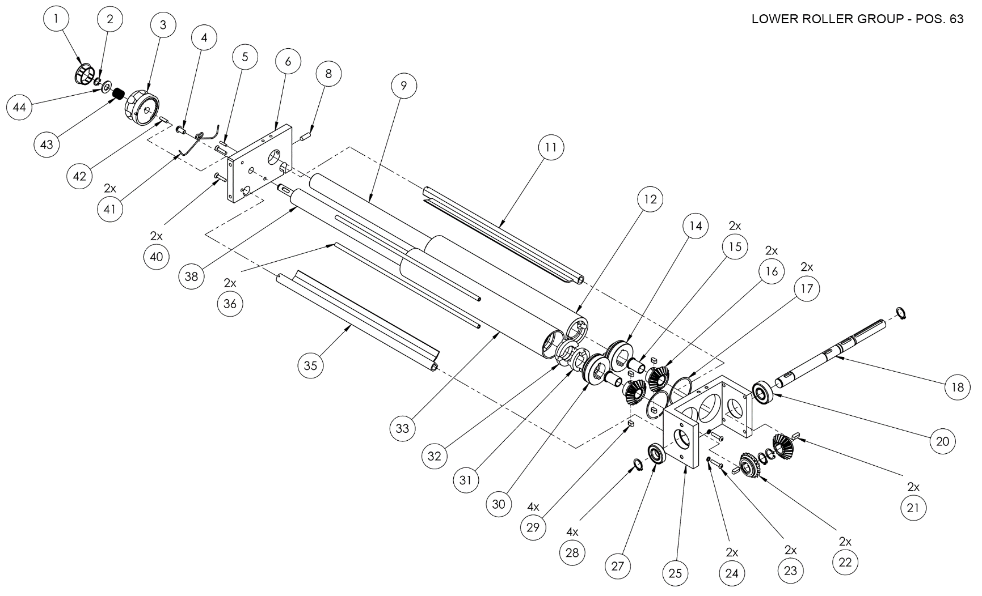
50 | 4T010004 | TELAIO DMA 310 | € 25.00 | 50 | 4T010004 | DMA 310 CHASSIS
53 | 4S010020 | SCIVOLO SUP DMA 310 | € 10.00 | 53 | 4S010020 | DMA 310 UPPER SLIDE
61 | 4P020037 | PROTEZIONE RULLI DMA 310 | € 40.00 | 61 | 4P020037 | DMA 310 LOWER PROTECTION
62 | 4C010070 | CARTER PROT INGRANAGGI | € 7.50 | 62 | 4C010070 | PROTECTION GEAR SUPPORT
63 | 7G010060 | GRUPPO RULLI DMA 310/1 NEW | € 75.00 | 63 | 7G010060 | DMA 310/1 NEW ROLLER GROUP
65 | 5L500024 | LINGUETTA UNI 6604-A 5X5X60 | € 1.00 | 65 | 5L500024 | UNI 6604-A 5X5X60 KEY
67 | 4P030002 | PIEDE DX DMA | € 7.50 | 67 | 4P030002 | DX FOOT DMA
70 | 5I100001 | INTERRUTTORE | € 2.50 | 70 | 5I100001 | SWITCH
72 | 4P030006 | PIEDE SX DMA | € 7.50 | 72 | 4P030006 | SX FOOT DMA
73 | 5P020001 | PEDALE DILAMINATRICE | € 10.00 | 73 | 5P020001 | PEDAL
74 | 5P200001 | PRESA PEDALE | € 1.50 | 74 | 5P200001 | PEDAL POWER
75 | 5V050005 | VENTOLA 230V | € 10.00 | 75 | 5V050005 | 230V FAN
80 | 5P100015 | PASSACAVO Ø 6-10,5 | € 0.50 | 80 | 5P100015 | Ø 6-10,5 CABLE PRESS
81 | 5M020010 | MOTORE DILAMINATRICE 0,25KW-230V | € 115.00 | 81 | 5M020010 | ROLL MACHINE MOTOR 0,25KW 230V

 | 7I010001 | INGRANAGGIO CONDOTTO CILINDRICO COMPLETO | € 15.00 |  | 7I010001 | COMPLETE CYLINDRICAL DUCT GEAR
14 | 3I010006 | MOZZO INGRANAGGIO CILINDRICO | € 1.50 | 14 | 3I010006 | CYLINDRICAL GEAR HUB
15 | 5B100010 | BOCCOLA | € 1.00 | 15 | 5B100010 | BUSH
16 | 5I200006 | INGRANAGGIO CONDOTTO ACCIAIO | € 5.00 | 16 | 5I200006 | STEEL DUCT GEAR
29 (2x) | 5L500015 | LINGUETTA UNI 6604-A 5X5X10 | € 5.00 | 29 (2x) | 5L500015 | UNI 6604-A 5X5X10 KEY

 | 7I010002 | INGRANAGGIO CONDOTTO ECCENTRICO COMPLETO | € 15.00 |  | 7I010002 | COMPLETE ECCENTRIC DUCT GEAR
15 | 5B100010 | BOCCOLA | € 1.00 | 15 | 5B100010 | BUSH
16 | 5I200006 | INGRANAGGIO CONDOTTO ACCIAIO | € 5.00 | 16 | 5I200006 | STEEL DUCT GEAR
29 (2x) | 5L500015 | LINGUETTA UNI 6604-A 5X5X10 | € 2.50 | 29 (2x) | 5L500015 | UNI 6604-A 5X5X10 KEY
30 | 3I010002 | MOZZO INGRANAGGIO ECCENTRICO | € 1.50 | 30 | 3I010002 | ECCENTRIC GEAR HUB

